Sheet1
 |  |  | 유입 경로 채널 | 소스 (플랫폼 / where) | 매체 (how)
즐겨찾기 |  |  | Direct
직접 타이핑
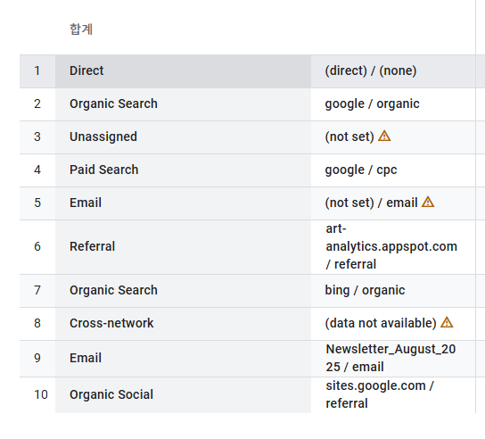
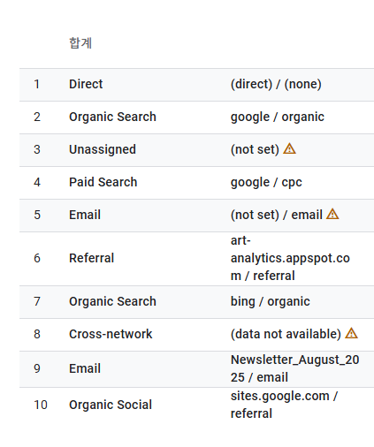
naver | Search | Organic (비용이 들어가지 않은 순수한 컨텐츠) | Organic Search | google | Organic
google |  | Paid (비용 지불 - 광고 등) | Paid Search
bing
zum
instagram | Social | Organic | Organic Social
facebook |  | Paid | Paid Social
twitter
youtube
email |  |  |  | -> 주요 이벤트 : 모든 이벤트 |  |  | -> 주요 이벤트 : purchase
는
app push |  |  | 세션 기본 채널 그룹 (세션 기본 채널 그룹)
 |  |  | Organic Video | Social
 |  |  | Paid Video

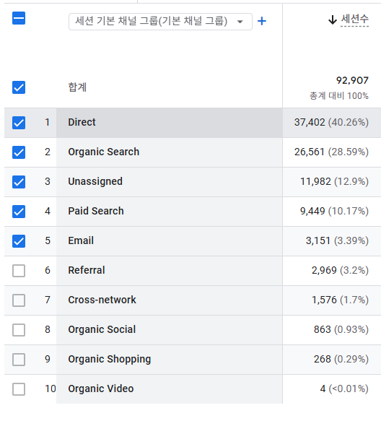
 |  |  | 세션 기본 채널 그룹
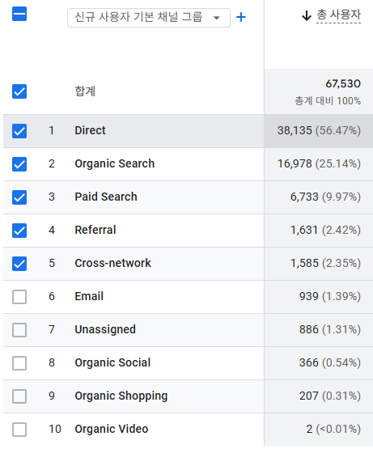

 |  |  | -> 사용자 획득 |  |  | -> 트래픽 획득

 |  | A | Direct | Organic Search | Paid Search | Organic Search
 |  |  |  |  |  | Conversion(전환/구매)
 |  | 사용자 획득 | 1
 |  | 트래픽 획득 |  |  | 1 | 2

 |  | Direct | 과도하게 많다!!!

